상품제안서
휴대용 선풍기 미니 핸디 선풍기-6단계 (대용량 배터리) | 상품코드: F27312

 |  |  |  |  |  |  | 02-412-0044 | www.easy1.co.kr
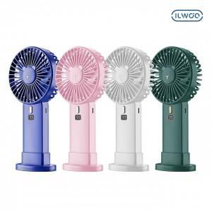

【상세/제작정보】

【인쇄/포장옵션】 | 레이저 / 포장불가능

【공급단가】 | 수량 | 50~ | 100~ | 500~ | 1,000~ | 2,000~
*VAT별도 | 단가 | 14,430원 | 14,200원 | 13,860원 | 13,510원 | 13,280원

【상품 URL】 | http://www.easy1.co.kr/src/goods_detail.php?gdno=27312

